상품제안서
라인 토트백 | 상품코드: S38665

 |  |  |  |  |  |  | 02-713-8555 | www.synergygift.co.kr
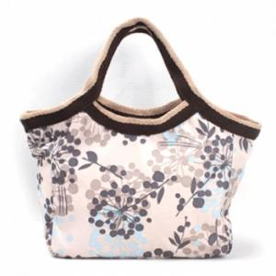

【상세/제작정보】 | <p><span style="font-size: 14pt;">※ 운임비 별도 발생 됩니다.</span></p>

【인쇄/포장옵션】 | 스티커 / OPP(비닐)

【공급단가】 | 수량 | 100~ | 500~ | 1,000~ | 5,000~ | 10,000~
*VAT별도 | 아이보리 | 2,610원 | 2,440원 | 2,360원 | 2,220원 | 2,190원
 | 브라운 | 2,610원 | 2,440원 | 2,360원 | 2,220원 | 2,190원
 | 블랙 | 2,610원 | 2,440원 | 2,360원 | 2,220원 | 2,190원
 | 그레이 | 2,610원 | 2,440원 | 2,360원 | 2,220원 | 2,190원

【상품 URL】 | https://www.synergygift.co.kr:443/src/goods_detail.php?gdno=38665

